报价表
2026年3月1日报价表（3月20日空运上涨6/kg）
分类：专线报价文章 导出时间：2026-04-10 15:56:44

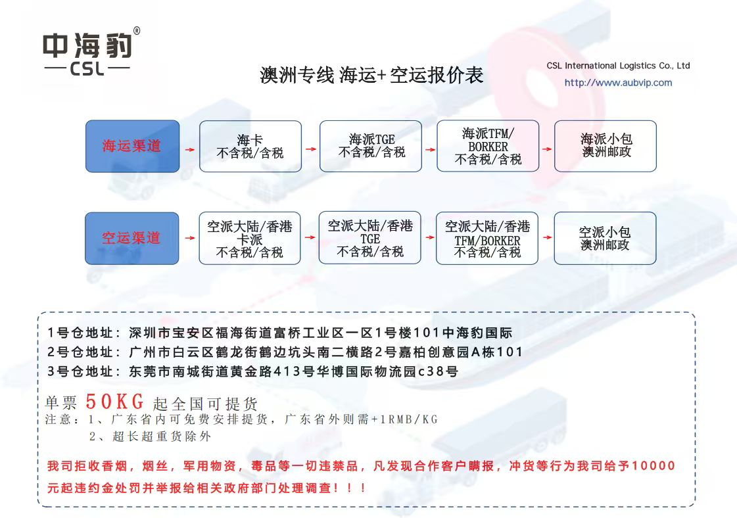

1、我司所有派送到门渠道都只派送到路边或者门口，不提供上楼、搬运服务。
2、我司卡派不提供按方计费。
3、我司只承接新南威尔士NSW（2000-2999)/维多利亚VIC（3000-3999 )/昆士兰QLD（4000-4999 )/南澳大利亚SA（5000-5999）/西澳大利亚WA（6000-6999），不承接北领地NT（0800-0899）/塔斯马尼亚TAS（7000-7999）
4、我司接受可以使用临近高等级重量段价格，但是需要临界在3kg内。
5、我司不含税报价渠道且申报金额高于AUD1000情况下需要加收清关费，DDU：AUD135+RMB150，DDP：AUD85+RMB150，含税只需+2/kg无其他费用。

出口合规责任声明：
根据《中华人民共和国海关行政处罚实施条例》第十五条规定，进出口货物的品名、税则号列、数量、规格等申报信息必须真实准确。若因报关单证与实际货物不符（简称“单证不符”）导致海关处罚，相关罚款及法律责任将由贵司承担；因贵司提供的报关材料不实、遗漏或错误导致单证不符而产生的一切额外费用（如仓租、柜租、退柜费、以及影响其他货物时效的赔偿费用等）均由贵司承担。除上述全部费用外，贵司还需向我司支付人民币10000元作为违约金，该违约金与实际产生的费用一并结算。

亚马逊FBA海运+卡车派送—不含税（+2RMB/kg包税 )
目的港 | 邮编 | 区域 | 11KG | 100KG | 500kg | 备注1 | 到门时效 | 渠道
新南威尔士NSW | 2170,2178,2175 | BWU1,BWU2,XBW3,XAU1,BWU6 | 4 | 4 | 4 | 此渠道免收超长超重费。 | 开船后16-21工作日 | AU01
维多利亚VIC | 3175,3023,3043,3977 | MEL1,MEL5,XAU1,AVV2,XAU2
昆士兰QLD | 4178,4110 | BNE1,XAU6 | 9 | 7 | 5 |  | 开船后20-25工作日
西澳大利亚WA | 6105,6164 | PER2,PER4 | 15 | 13 | 12

温馨提示：
1、此渠道报价只接受符合亚马逊FBA和海外仓SENDEX。
2、敏感货+3元/KG，纯电池+5元/KG
3、此渠道免收超长超重费。
4、昆士兰州和西澳大利亚州的亚马逊仓库派送默认选择快递派送。
5、海派可以载运对应最大尺寸是长4米，宽2.4米，高2.5米，任意一项超过都无法运输，单件货物最大重量不得超过2吨。
6、附加费明细可以下翻查看。

海运+卡车派送—不含税（+2RMB/kg包税 / 自提价格降1/kg)
目的港 | 邮编 | 区域 | 200KG | 500KG | 1000KG | 备注1 | 备注2 | 到门时效 | 渠道
新南威尔士NSW（2000-2999) | 2000,...,2173,2762 | 30km以内 | 5 | 4.5 | 4 | 除亚马逊以外海外仓地址适用本渠道 | 超重超长货物同样适用 | 开船后16-21工作日 | AU05
 | 2030,...,2756,2758 | 30km-60km | 6 | 5.5 | 5
维多利亚VIC（3000-3999 ) | 3000,...,3041,3063 | 30km以内 | 5 | 4.5 | 4
 | 3048,...,3338,3438 | 30km-60km | 6 | 5.5 | 5

温馨提示：
1、此渠道报价只接受符合收货地址邮编，海外仓地址同样适用，并且只接受200kg以上货物。注意0、7开头邮编拒接。
2、敏感货+3元/KG，纯电池+5元/KG，总重量低于200kg自提价格按照纸箱包装快递TGE价格降1/kg。
3、此渠道免收超长超重费。
4、海派可以载运对应最大尺寸是长4米，宽2.4米，高2.5米，任意一项超过都无法运输，单件货物最大重量不得超过2吨。
5、海运到港自提按新南威尔士NSW/维多利亚VIC，30km以内吨位价格减1RMB/KG，附加费正常收取，注意：需要收取自提费（查看附加费明细）。
6、单件实重超过30kg，收件人需要自备叉车卸货，如无叉车需要支付RMB500/票。
7、单件货物单边超2.4米且重量超过80kg或者单件货物重量超过800kg则需要吊车卸货，费用RMB3000/票。
8、附加费明细可以下翻查看。

海运纸箱包装+快递TGE派送（原名TOLL）—不含税（+2RMB/kg包税）
目的港 | 邮编 | 区域 | 21.01KG | 100KG | 200KG | 500KG | 1000KG | 到门时效 | 渠道
新南威尔士 NSW （2000-2999） | 2000,...,2173,2762 | 30km以内 | 9 | 6.5 | 请看卡派渠道 | 请看卡派渠道 | 请看卡派渠道 | 开船后16-21工作日 | AU07
 | 2030,...,2756,2758 | 30km-60km | 9.5 | 7
 | 2250,...,2574,2775 | 60km-90km | 10.5 | 8 | 7.5 | 7 | 6.5
 | 2259,...,2913,2914 | 90km-300km | 11.5 | 9 | 8.5 | 8 | 7.5
 | 2329,...,2905,2906 | 300km以上 | 13.5 | 11 | 10.5 | 10 | 9.5
维多利亚VIC （3000-3999 ) | 3000,...,3041,3063 | 30km以内 | 9 | 6.5 | 请看卡派渠道 | 请看卡派渠道 | 请看卡派渠道
 | 3048,...,3338,3438 | 30km-60km | 9.5 | 7
 | 3099,...,3977,3981 | 60km-90km | 10.5 | 8 | 7.5 | 7 | 6.5
 | 3223,...,3995,3996 | 90km-300km | 11.5 | 9 | 8.5 | 8 | 7.5
 | 3285,...,3904,3909 | 300km以上 | 13.5 | 11 | 10.5 | 10 | 9.5
昆士兰QLD （4000-4999 ) | 4000,...,4117,4205 | 30km以内 | 10 | 7.5 | 7 | 6.5 | 6 | 开船后20-25工作日
 | 4013,...,4340,4520 | 30km-60km | 10.5 | 8 | 7.5 | 7 | 6.5
 | 4210,...,4516,4521 | 60km-90km | 11.5 | 9 | 8.5 | 8 | 7.5
 | 4213,...,4650,4662 | 90km-300km | 14.5 | 12 | 11.5 | 11 | 10.5
 | 4385,...,4879,4882 | 300km以上 | 20 | 17.5 | 17 | 16.5 | 16
南澳大利亚SA | 5000,...,5950,5960 | 90km以内 | 14 | 10.5 | 10 | 9.5 | 9
 | 5220,...,5733,5734 | 90km以上 | 24 | 20.5 | 20 | 19.5 | 19
西澳大利亚WA | 6000,...,6992,6997 | 90km以内 | 15.5 | 13.5 | 13 | 12.5 | 12
 | 6042,...,6798,6799 | 90km以上 | 25.5 | 23.5 | 23 | 22.5 | 22

温馨提示：
1、此渠道只承接纸箱包装并且不超长和不超重的货物。
2、敏感货+3元/KG，纯电池+5元/KG。注意 ：0、7开头邮编拒接。总重量低于200kg自提价格按照本渠道200kg以内价格降1/kg。
3、快递无法确认具体派送时间，如果收货人需要固定时间派送，请联系营销人员沟通。
4、货物总重量超过200kg并且符合卡派邮编，可以卡派运输,但需要指定快递派送，价格按此表的100kg+价格计算。
5、此报价包含一次派送费用，如果出现二次派送或者多次派送，需要支付二次或多次派送费用。具体费用请联系营销人员沟通。

海运大件包装+快递ALLIED/TFM/BORDER派送—不含税（+2RMB/kg包税）
目的港 | 邮编 | 区域 | 21.01KG | 100KG | 200KG | 500KG | 1000KG | 到门时效 | 渠道
新南威尔士NSW（2000-2999） | 2000,...,2173,2762 | 30km以内 | 10 | 7.5 | 请看卡派渠道 | 请看卡派渠道 | 请看卡派渠道 | 开船后16-21工作日 | AU09
 | 2030,...,2756,2758 | 30km-60km | 10.5 | 8
 | 2250,...,2574,2775 | 60km-90km | 11.5 | 9 | 8.5 | 8 | 7.5
 | 2259,...,2913,2914 | 90km-300km | 12.5 | 10 | 9 | 8.5 | 8
 | 2329,...,2905,2906 | 300km以上 | 14.5 | 12 | 11.5 | 11 | 10.5
维多利亚VIC （3000-3999 ) | 3000,...,3041,3063 | 30km以内 | 10 | 7.5 | 请看卡派渠道 | 请看卡派渠道 | 请看卡派渠道
 | 3048,...,3338,3438 | 30km-60km | 10.5 | 8
 | 3099,...,3977,3981 | 60km-90km | 11.5 | 9 | 8.5 | 8 | 7.5
 | 3223,...,3995,3996 | 90km-300km | 12.5 | 10 | 9.5 | 9 | 8.5
 | 3285,...,3904,3909 | 300km以上 | 14.5 | 12 | 11.5 | 11 | 10.5
昆士兰QLD （4000-4999 ) | 4000,...,4117,4205 | 30km以内 | 11 | 8.5 | 8 | 7.5 | 7 | 开船后20-25工作日
 | 4013,...,4340,4520 | 30km-60km | 11.5 | 9 | 8.5 | 8 | 7.5
 | 4210,...,4516,4521 | 60km-90km | 12.5 | 10 | 9.5 | 9 | 8.5
 | 4213,...,4620,4662 | 90km-300km | 15.5 | 13 | 12.5 | 12 | 11.5
 | 4385,...,4892,4895 | 300km以上 | 21 | 18.5 | 18 | 17.5 | 17
南澳大利亚SA | 5000,...,5950,5960 | 90km以内 | 15 | 11.5 | 11 | 10.5 | 10
 | 5220,...,5733,5734 | 90km以上 | 25 | 21.5 | 21 | 20.5 | 20
西澳大利亚WA | 6000,...,6992,6997 | 90km以内 | 16.5 | 14.5 | 14 | 13.5 | 13
 | 6042,...,6798,6799 | 90km以上 | 26.5 | 24.5 | 24 | 23.5 | 23

温馨提示：
1、此报价表只针对单件实重在30kg以上或者单边超过1.1米的纸箱、木箱、木架、航空箱、整板运输的报价。
2、敏感货+3元/KG，纯电池+5元/KG。注意 ：0、7开头邮编拒接。
3、快递无法确认具体派送时间，如果收货人需要固定时间派送，请联系营销人员沟通。
4、单件实重超过30kg需要收取超重费，单边超过1.1米需要收取超长费。具体费用请查看附加费明细表。
5、单件实重超过30kg，收件人需要自备叉车卸货，如无叉车需要支付RMB500/票。
6、单件货物单边超2.4米且重量超过80kg或者单件货物重量超过800kg则需要吊车卸货，费用RMB3000/票。
7、海运可以载运对应最大尺寸不得超过（长4米，宽2.4米，高2.5米），单件货物最大重量不得超过2000kg。
8、此报价包含一次派送费用，如果出现二次派送或者多次派送，需要支付二次或多次派送费用。具体费用请联系营销人员沟通。

大陆亚马逊FBA空运+卡车派送—不含税（+2RMB/kg包税 )
目的港 | 邮编 | 区域 | 11KG | 100KG | 500kg | 备注1 | 到门时效 | 渠道
新南威尔士NSW | 2170,2178,2175 | BWU1,BWU2,XBW3,XAU1,BWU6 | 42 | 38 | 37 | 此渠道免收超长超重费。 | 出仓后5-8工作日 | AU15
维多利亚VIC | 3175,3023,3043,3977 | MEL1,MEL5,XAU1,AVV2,XAU2 | 44 | 40 | 39
昆士兰QLD | 4178,4110 | BNE1,XAU6 | 47 | 43 | 42 |  | 出仓后7-10工作日
西澳大利亚WA | 6105,6164 | PER2,PER4 | 51 | 47 | 46

温馨提示：
1、此渠道报价只接受符合亚马逊FBA和海外仓SENDEX。
2、此渠道不适用敏感货和纯电池。
3、此渠道免收超长超重费。
4、维多利亚州、昆士兰州和西澳大利亚州的亚马逊仓库派送默认选择快递派送。
5、附加费明细可以下翻查看。

香港亚马逊FBA空运+卡车派送—不含税（+2RMB/kg包税 )
目的港 | 邮编 | 区域 | 11KG | 100KG | 500kg | 备注1 | 到门时效 | 渠道
新南威尔士NSW | 2170,2178,2175 | BWU1,BWU2,XBW3,XAU1,BWU6 | 46 | 42 | 41 | 此渠道免收超长超重费。 | 出仓后5-8工作日 | AU17
维多利亚VIC | 3175,3023,3043,3977 | MEL1,MEL5,XAU1,AVV2,XAU2 | 48 | 44 | 43
昆士兰QLD | 4178,4110 | BNE1,XAU6 | 51 | 47 | 46 |  | 出仓后7-10工作日
西澳大利亚WA | 6105,6164 | PER2,PER4 | 55 | 51 | 50

温馨提示：
1、此渠道报价只接受符合亚马逊FBA和海外仓SENDEX。
2、敏感货+3元/KG，纯电池+5元/KG
3、此渠道免收超长超重费。
4、维多利亚州、昆士兰州和西澳大利亚州的亚马逊仓库派送默认选择快递派送。
5、附加费明细可以下翻查看。

大陆空运+卡车派送—不含税（+2RMB/kg包税 / 自提价格降1/kg)
目的港 | 邮编 | 区域 | 200KG | 500KG | 1000KG | 备注1 | 备注2 | 到门时效 | 渠道
新南威尔士NSW（2000-2999) | 2000,...,2173,2762 | 30km以内 | 39 | 38.5 | 38 | 海外仓地址本渠道起收重量是11kg | 超重超长货物同样适用 | 出仓后5-8工作日 | AU21
 | 2030,...,2756,2758 | 30km-60km | 40 | 39.5 | 39

温馨提示：
1、此渠道报价只接受符合收货地址邮编，海外仓地址同样适用，并且只接受200kg以上货物。注意0、7开头邮编拒接。
2、此渠道只接受不含带磁带电纯电敏感的普通货物。
3、此渠道免收超长超重费。总重量低于200kg自提价格按照大陆纸箱包装快递TGE价格降1/kg。
4、空运可以载运对应最大尺寸是长3米 ，宽2米 ，高1.5米，任意一项超过都无法运输，单件货物最大重量不得超过2吨。
5、空运到港自提按新南威尔士NSW，30km以内吨位价格减1RMB/KG，附加费正常收取，注意：需要收取自提费（查看附加费明细）。
6、单件实重超过30kg，收件人需要自备叉车卸货，如无叉车需要支付RMB500/票。
7、单件货物单边超2.4米且重量超过80kg或者单件货物重量超过800kg则需要吊车卸货，费用RMB3000/票。
8、附加费明细可以下翻查看。

香港空运+卡车派送—不含税（+2RMB/kg包税 / 自提价格降1/kg)
目的港 | 邮编 | 区域 | 200KG | 500KG | 1000KG | 备注1 | 备注2 | 到门时效 | 渠道
新南威尔士NSW（2000-2999) | 2000,...,2173,2762 | 30km以内 | 43 | 42.5 | 42 | 海外仓地址本渠道起收重量是11kg | 超重超长货物同样适用 | 出仓后5-8工作日 | AU23
 | 2030,...,2756,2758 | 30km-60km | 44 | 43.5 | 43

温馨提示：
1、此渠道报价只接受符合收货地址邮编，海外仓地址同样适用，并且只接受200kg以上货物。注意0、7开头邮编拒接。
2、此渠道可以运输有带磁带电纯电敏感的货物。
3、敏感货+3元/KG，纯电池+5元/KG。注意 ：0、7开头邮编拒接。
4、此渠道免收超长超重费。，总重量低于200kg自提价格按照香港纸箱包装快递TGE价格降1/kg。
5、空运可以载运对应最大尺寸是长3米 ，宽2米 ，高1.5米，任意一项超过都无法运输，单件货物最大重量不得超过2吨。
6、空运到港自提按新南威尔士NSW，30km以内的吨位价格减1RMB/KG，附加费正常收取，注意：需要收取自提费（查看附加费明细）。
7、单件实重超过30kg，收件人需要自备叉车卸货，如无叉车需要支付RMB500/票。
8、单件货物单边超2.4米且重量超过80kg或者单件货物重量超过800kg则需要吊车卸货，费用RMB3000/票。
9、附加费明细可以下翻查看。

大陆空运纸箱包装+快递TGE派送（原名TOLL）—不含税（+2RMB/kg包税）
目的港 | 邮编 | 区域 | 21.01KG | 100KG | 200KG | 500KG | 1000KG | 到门时效 | 渠道
新南威尔士 NSW （2000-2999） | 2000,...,2173,2762 | 30km以内 | 43 | 40 | 请看卡派渠道 | 请看卡派渠道 | 请看卡派渠道 | 出仓后5-8工作日 | AU25
 | 2030,...,2756,2758 | 30km-60km | 43.5 | 40.5
 | 2250,...,2574,2775 | 60km-90km | 44.5 | 41.5 | 41 | 40.5 | 40
 | 2259,...,2913,2914 | 90km-300km | 45.5 | 42.5 | 42 | 41.5 | 41
 | 2329,...,2905,2906 | 300km以上 | 47.5 | 44.5 | 44 | 43.5 | 43
维多利亚VIC （3000-3999 ) | 3000,...,3041,3063 | 30km以内 | 43 | 40 | 39.5 | 39 | 38.5
 | 3048,...,3338,3438 | 30km-60km | 43.5 | 40.5 | 40 | 39.5 | 39
 | 3099,...,3977,3981 | 60km-90km | 44.5 | 41.5 | 41 | 40.5 | 40
 | 3223,...,3995,3996 | 90km-300km | 45.5 | 42.5 | 42 | 41.5 | 41
 | 3285,...,3904,3909 | 300km以上 | 47.5 | 44.5 | 44 | 43.5 | 43
昆士兰QLD （4000-4999 ) | 4000,...,4117,4205 | 30km以内 | 45 | 42 | 41.5 | 41 | 40.5 | 出仓后7-10工作日
 | 4013,...,4340,4520 | 30km-60km | 45.5 | 42.5 | 42 | 41.5 | 41
 | 4210,...,4516,4521 | 60km-90km | 46.5 | 43.5 | 43 | 42.5 | 42
 | 4213,...,4650,4662 | 90km-300km | 49.5 | 46.5 | 46 | 45.5 | 45
 | 4385,...,4879,4882 | 300km以上 | 55 | 52 | 51.5 | 51 | 50.5
南澳大利亚SA | 5000,...,5950,5960 | 90km以内 | 46 | 43 | 42.5 | 42 | 41.5
 | 5220,...,5733,5734 | 90km以上 | 56 | 53 | 52.5 | 52 | 51.5
西澳大利亚WA | 6000,...,6992,6997 | 90km以内 | 51 | 48 | 47.5 | 47 | 46.5
 | 6042,...,6798,6799 | 90km以上 | 61 | 58 | 57.5 | 57 | 56.5

温馨提示：
1、此渠道只承接纸箱包装并且不超长和不超重的货物。总重量低于200kg自提价格按照本渠道200kg以内价格降1/kg。
2、快递无法确认具体派送时间，如果收货人需要固定时间派送，请联系营销人员沟通。
3、货物总重量超过200kg并且符合卡派邮编，可以卡派运输,但需要指定快递派送，价格按此表的100kg+价格计算。
4、此报价包含一次派送费用，如果出现二次派送或者多次派送，需要支付二次或多次派送费用。具体费用请联系营销人员沟通。

香港空运纸箱包装+快递TGE派送（原名TOLL）—不含税（+2RMB/kg包税）
目的港 | 邮编 | 区域 | 21.01KG | 100KG | 200KG | 500KG | 1000KG | 到门时效 | 渠道
新南威尔士 NSW （2000-2999） | 2000,...,2173,2762 | 30km以内 | 47 | 44 | 请看卡派渠道 | 请看卡派渠道 | 请看卡派渠道 | 出仓后5-8工作日 | AU27
 | 2030,...,2756,2758 | 30km-60km | 47.5 | 44.5
 | 2250,...,2574,2775 | 60km-90km | 48.5 | 45.5 | 45 | 44.5 | 44
 | 2259,...,2913,2914 | 90km-300km | 49.5 | 46.5 | 46 | 45.5 | 45
 | 2329,...,2905,2906 | 300km以上 | 51.5 | 48.5 | 48 | 47.5 | 47
维多利亚VIC （3000-3999 ) | 3000,...,3041,3063 | 30km以内 | 47 | 44 | 43.5 | 43 | 42.5
 | 3048,...,3338,3438 | 30km-60km | 47.5 | 44.5 | 44 | 43.5 | 43
 | 3099,...,3977,3981 | 60km-90km | 48.5 | 45.5 | 45 | 44.5 | 44
 | 3223,...,3995,3996 | 90km-300km | 49.5 | 46.5 | 46 | 45.5 | 45
 | 3285,...,3904,3909 | 300km以上 | 51.5 | 48.5 | 48 | 47.5 | 47
昆士兰QLD （4000-4999 ) | 4000,...,4117,4205 | 30km以内 | 49 | 46 | 45.5 | 45 | 44.5 | 出仓后7-10工作日
 | 4013,...,4340,4520 | 30km-60km | 49.5 | 46.5 | 46 | 45.5 | 45
 | 4210,...,4516,4521 | 60km-90km | 50.5 | 47.5 | 47 | 46.5 | 46
 | 4213,...,4650,4662 | 90km-300km | 53.5 | 50.5 | 50 | 49.5 | 49
 | 4385,...,4879,4882 | 300km以上 | 59 | 56 | 55.5 | 55 | 54.5
南澳大利亚SA | 5000,...,5950,5960 | 90km以内 | 50 | 47 | 46.5 | 46 | 45.5
 | 5220,...,5733,5734 | 90km以上 | 60 |  | 56.5 | 56 | 55.5
西澳大利亚WA | 6000,...,6992,6997 | 90km以内 | 55 | 52 | 51.5 | 51 | 50.5
 | 6042,...,6798,6799 | 90km以上 | 65 | 62 | 61.5 | 61 | 60.5

温馨提示：
1、此渠道只承接纸箱包装并且不超长和不超重的货物。总重量低于200kg自提价格按照本渠道200kg以内价格降1/kg。
2、敏感货+3元/KG，纯电池+5元/KG。注意 ：0、7开头邮编拒接。
3、快递无法确认具体派送时间，如果收货人需要固定时间派送，请联系营销人员沟通。
4、货物总重量超过200kg并且符合卡派邮编，可以卡派运输,但需要指定快递派送，价格按此表的100kg+价格计算。
5、此报价包含一次派送费用，如果出现二次派送或者多次派送，需要支付二次或多次派送费用。具体费用请联系营销人员沟通。

空运大件包装+快递ALLIED/TFM/BORDER派送—不含税（+2RMB/kg包税）
目的港 | 邮编 | 区域 | 21.01KG | 100KG | 200KG | 500KG | 1000KG | 到门时效 | 渠道
新南威尔士NSW（2000-2999） | 2000,...,2173,2762 | 30km以内 | 49 | 46 | 请看卡派渠道 | 请看卡派渠道 | 请看卡派渠道 | 出仓后5-8工作日 | AU29
 | 2030,...,2756,2758 | 30km-60km | 49.5 | 46.5
 | 2250,...,2574,2775 | 60km-90km | 50.5 | 47.5 | 47 | 46.5 | 46
 | 2259,...,2913,2914 | 90km-300km | 51.5 | 48.5 | 48 | 47.5 | 47
 | 2329,...,2905,2906 | 300km以上 | 53.5 | 50.5 | 50 | 49.5 | 49
维多利亚VIC （3000-3999 ) | 3000,...,3041,3063 | 30km以内 | 49 | 46 | 45.5 | 45 | 44.5
 | 3048,...,3338,3438 | 30km-60km | 49.5 | 46.5 | 46 | 45.5 | 45
 | 3099,...,3977,3981 | 60km-90km | 50.5 | 47.5 | 47 | 46.5 | 46
 | 3223,...,3995,3996 | 90km-300km | 51.5 | 48.5 | 48 | 47.5 | 47
 | 3285,...,3904,3909 | 300km以上 | 53.5 | 50.5 | 50 | 49.5 | 49
昆士兰QLD （4000-4999 ) | 4000,...,4117,4205 | 30km以内 | 51 | 48 | 47.5 | 47 | 46.5 | 出仓后7-10工作日
 | 4013,...,4340,4520 | 30km-60km | 51.5 | 48.5 | 48 | 47.5 | 47
 | 4210,...,4516,4521 | 60km-90km | 52.5 | 49.5 | 49 | 48.5 | 48
 | 4213,...,4620,4662 | 90km-300km | 55.5 | 52.5 | 52 | 51.5 | 51
 | 4385,...,4892,4895 | 300km以上 | 61 | 58 | 57.5 | 57 | 56.5
南澳大利亚SA | 5000,...,5950,5960 | 90km以内 | 52 | 49 | 48.5 | 48 | 47.5
 | 5220,...,5733,5734 | 90km以上 | 62 | 59 | 58.5 | 58 | 57.5
西澳大利亚WA | 6000,...,6992,6997 | 90km以内 | 57 | 54 | 53.5 | 53 | 52.5
 | 6042,...,6798,6799 | 90km以上 | 67 | 64 | 63.5 | 63 | 62.5

温馨提示：
1、此报价表只针对单件实重在30kg以上或者单边超过1.1米的纸箱、木箱、木架、航空箱、整板运输的报价。
2、敏感货+3元/KG，纯电池+5元/KG。注意 ：0、7开头邮编拒接。
3、快递无法确认具体派送时间，如果收货人需要固定时间派送，请联系营销人员沟通。
4、单件实重超过30kg需要收取超重费，单边超过1.1米需要收取超长费。具体费用请查看附加费明细表。
5、单件实重超过30kg，收件人需要自备叉车卸货，如无叉车需要支付RMB500/票。
6、单件货物单边超2.4米且重量超过80kg或者单件货物重量超过800kg则需要吊车卸货，费用RMB3000/票。
7、空运可以载运对应最大尺寸是长3米 ，宽2米 ，高1.5米，任意一项超过都无法运输，单件货物最大重量不得超过2吨。
8、此报价包含一次派送费用，如果出现二次派送或者多次派送，需要支付二次或多次派送费用。具体费用请联系营销人员沟通。

空运小包+澳洲邮政派送（全澳境含税价）
目的港 | 邮编 | 区域 | 挂号费 | 单价 | 澳洲小包限定标准，如不符合标准，费用依然按此表价格计费 | 到门时效 | 渠道
AU POST派送渠道 体积除6000 | 除北领地NT（0800-0899）/塔斯马尼亚TAS（7000-7999）以外地区 | - | 32 | 60 | 1、单边长度不能超过1米。 2、三边之和不能超过1.8米。 3、一票一箱，并且实重不超过21kg。 4、除4000后材积重不超过21kg。 运费举例计算：单箱重量0.5kg，运费=32+60*0.5 | 出仓后5-8工作日 | AU37

温馨提示：
1.小包价格适用于除北领地NT（0800-0899）/塔斯马尼亚TAS（7000-7999）以外地区，含税渠道。
2.小包价格不需要额外收取敏感货附加费和纯电池附加费。

海运小包+澳洲邮政派送（全澳境含税价）
目的港 | 邮编 | 区域 | 首1kg | 续1kg | 澳洲小包限定标准，如不符合标准，费用依然按此表价格计费 | 到门时效 | 渠道
AU POST派送渠道 体积除6000 | 除北领地NT（0800-0899）/塔斯马尼亚TAS（7000-7999）以外地区 | - | 45 | 15 | 1、单边长度不能超过1米。 2、三边之和不能超过1.8米。 3、一票一箱，并且实重不超过21kg。 4、除4000后材积重不超过21kg。 运费举例计算：单箱重量5kg，运费=45+15*4 | 开船后16-21工作日 | AU38

温馨提示：
1.小包价格适用于除北领地NT（0800-0899）/塔斯马尼亚TAS（7000-7999）以外地区，含税渠道。
2.小包价格不需要额外收取敏感货附加费和纯电池附加费。

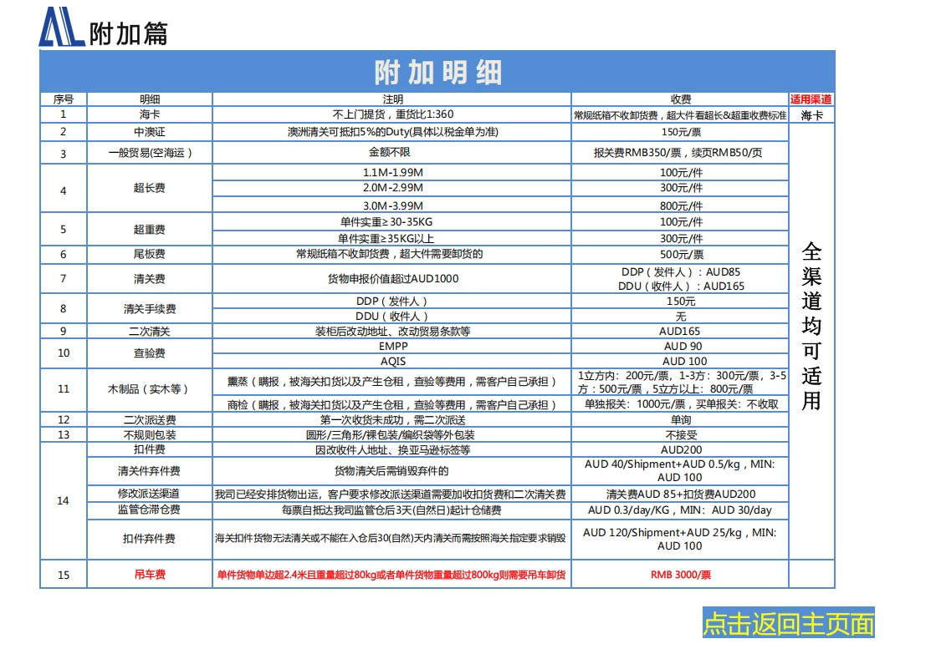

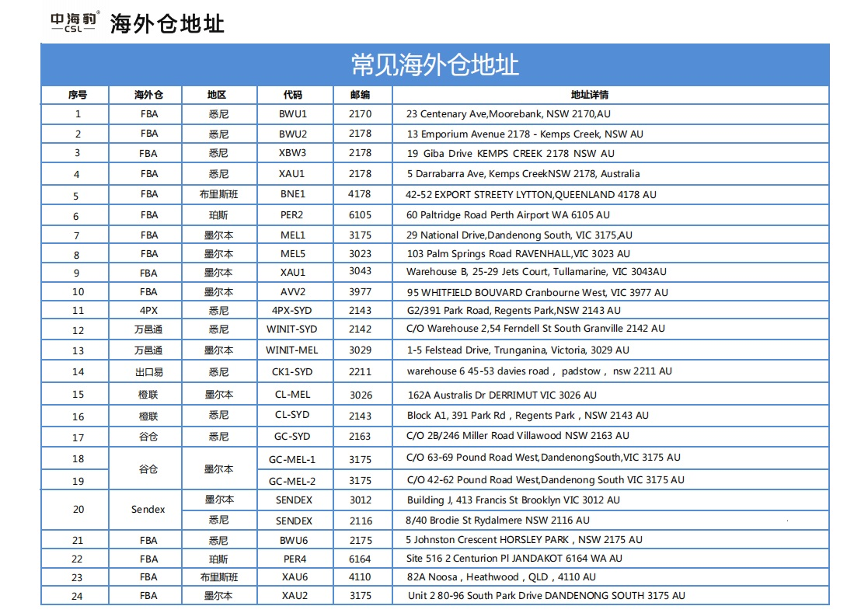

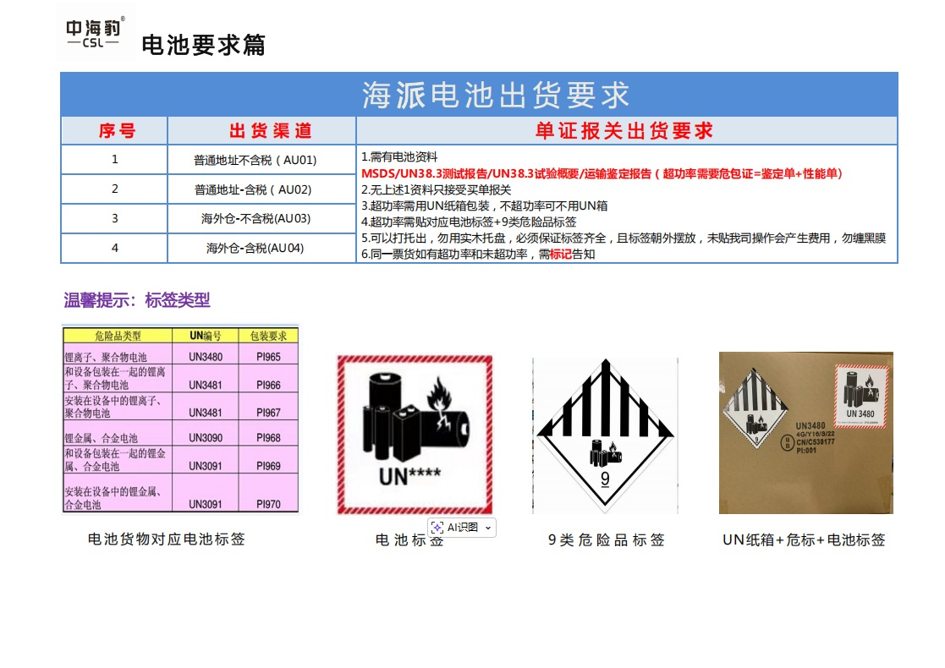

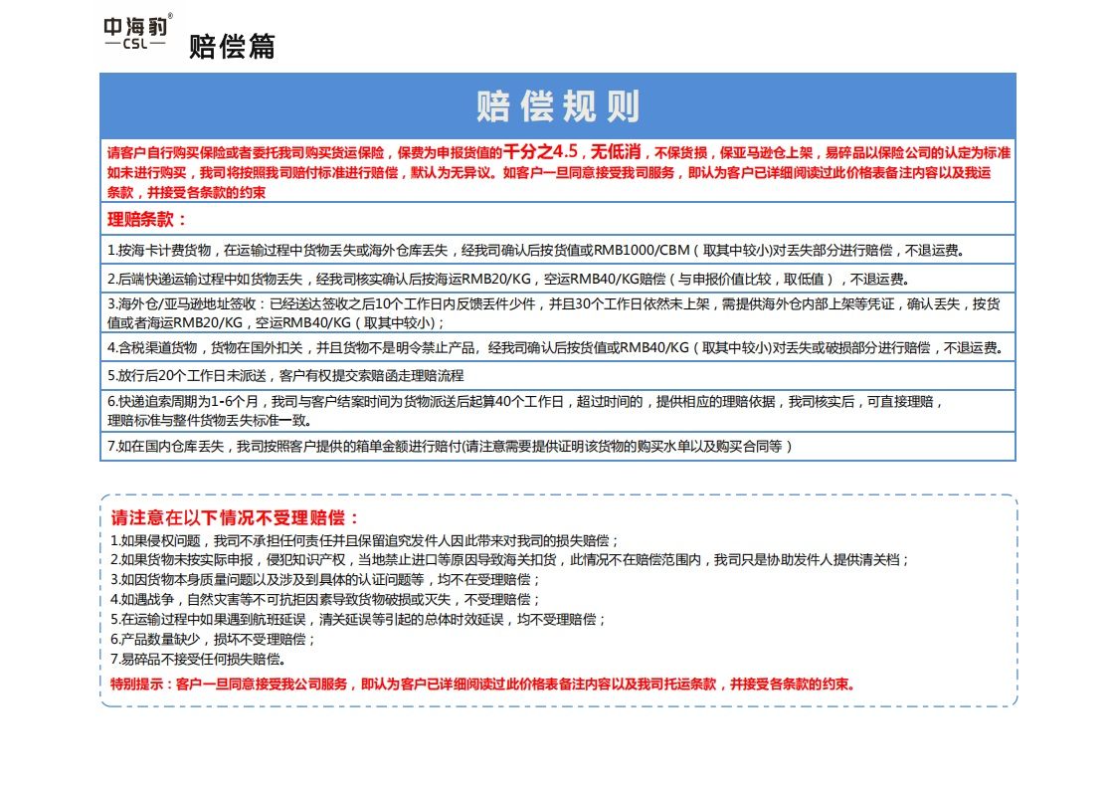

官网 快递链接 快递链接2

